Control de Cambios
 |  | Tipo documento | Nombre
 |  | Formato | Control de cambios de desarrollo

Folio o Número: | 00002
Fecha de la solicitud: | 2023-05-16
Ambiente: | Producción
Prioridad: | Alta
Tipo de Cambio | Mejora
Ruta del cambio: | Participaciones > Participaciones y Aportaciones

Datos de solicitante
Área solicitante: | CPH - Coordinación de Planeación Hacendaria
Nombre del Solicitante: | Cesar Rivera
Descripción de cambio solicitado
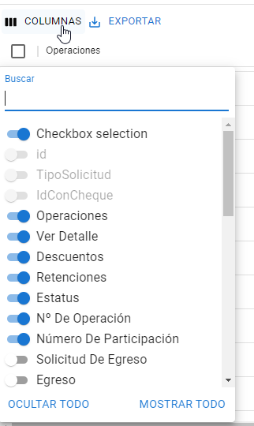 Configurar las columnas que le son de mayor relevancia para facilitar sus operaciones diarias, se encuentra la siguiente función, al hacer clic nos mostrara el listado de columnas , éstas se ocultarán

Impacto
Elemento Afectado | Cambios realizados
MUIXDataGrid.tsx | Ajustes al Data Grid
MUIXDataGridMun.tsx | Ajustes al Data Grid

Historial
Fecha: | 16-May-23
Ambiente: | QA
Nombre de quien realiza el cambio: | Ing. Abelino Olguín Morales
Nombre de quien revisa la aplicación del cambio: | Verónica Cárdenas Medina

Elaboró |  | Revisó |  | Autorizó

